封妖逻辑
 |  |  |  | 封妖逻辑
 |  | 总体说明
 |  |  | 玩家增加自己拥有怪物的一种方式。
 |  |  | 主要应用在对局战斗中，依靠不同方式提高怪物对玩家的友好度，进而提升战斗结束后怪物跟随玩家的概率（捕获成功率）。

 |  | 设计思路
 |  |  | 封妖方式（其实是提高宠物对玩家的友好度）一是模仿传统抓妖的方式，比如魅惑等；
 |  |  | 二是模仿现实饲养宠物的方式，比如投喂、摸摸等。

 |  | 友好度
 |  |  | 友好度表示怪物跟随玩家的概率，相当于捕获成功率。
 |  |  | 友好度范围：0-100。
 |  |  | 怪物会有固有友好度，怪物在不同等级段的固有友好度不同。
 |  |  | 配置结构见”配置结构“切页。
 |  |  | 友好度按照怪物个体计算，不按照怪物种类计算
 |  |  | 举例：对局1有个怪物A，对局2也有个怪物A，对局1我把怪物A的友好度搞满，对局2的时候怪物A的友好度是重置的

 |  | 封妖方式
 |  |  | 方式
 |  |  |  | 1. 道具类
 |  |  |  |  | 通过使用道具增加怪物友好度。
 |  |  |  | 2. 摸摸功能
 |  |  |  |  | 在对局中通过摸摸模式提升怪物友好度。
 |  |  |  |  | 对应世界观中的内容：借助仙狐妲己天赋魅惑之术，在战斗中增加妖怪的友好度，战斗后增加妖怪追随的几率。
 |  |  | 具体逻辑
 |  |  |  | 1. 道具类
 |  |  |  |  | 涉及道具类型
 |  |  |  |  |  | 投喂怪物喜好的食物，以此增加怪物对玩家的友好度。
 |  |  |  |  |  | 各类型下的具体道具待设计。
 |  |  |  |  | 使用道具操作
 |  |  |  |  |  | 见UI逻辑，快速通道。
 |  |  |  |  | 怪物喜好的食物
 | 每种喜好的食物增加的好感度都是固定的？是多少在哪配 |  |  |  |  | 可以设计某个怪物喜好的食物类型，以此配置来判定玩家投喂的食物是否正确。
 |  |  |  |  |  | 怪物喜好的食物配置为食物类型，每种怪物喜好的食物类型只有一种。
 |  |  |  |  |  | 配置结构见”配置结构“切页。
 |  |  |  |  |  | 若怪物不可抓取，则不配置在表中。
 |  |  |  |  | 食物增加的友好度
 |  |  |  |  |  | 喜好食物增加的友好度配置在道具表中，对应消耗品栏的填写规范见”配置结构”切页
 |  |  |  |  | 怪物喜好食物、友好度的提示
 | 照妖镜文档里没写这个，是不是补充回去比较好 |  |  |  |  | 利用照妖镜照怪物时，提示怪物喜好的食物以及当前怪物对玩家的友好度数值。
 | 已补充 |  |  |  |  | 详见《对局设计》的照妖镜部分。
 |  |  |  |  | 道具使用规则
 |  |  |  |  |  | 每个对局对每个怪物只能使用一次道具。

 |  |  |  | 2. 摸摸功能
 |  |  |  |  | 摸摸操作
 |  |  |  |  |  | 见UI逻辑，快速通道。
怪物身上还要区分不同位置，这个太复杂了吧，程序美术都需要确认 |  |  |  |  | 怪物提升友好度的摸摸位置
并且在手机屏幕上，怪物也不是很大，手指点击不同位置太困难了 |  |  |  |  |  | 可以设计某个怪物或者某类怪物的摸摸位置，以此配置来判定玩家摸摸位置是否正确。
不难啊-，-真正点的时候怪物都被拉近了。 |  |  |  |  |  | 摸摸位置的逻辑
 |  |  |  |  |  |  | 假设怪物A配置的摸摸dummy点为A点，则以A点向屏幕做一条垂直于屏幕的射线，
 |  |  |  |  |  |  | 在屏幕上的落点为B，则在以B点为圆心，以150像素（暂定）为半径的屏幕区域内，称为摸摸区域。
 |  |  |  |  |  |  | 随机一个点作为摸摸点，则点击摸摸点规定次数后，视为摸摸成功并增长配置的友好度。
 |  |  |  |  |  | dummy点可配置，配置结构见“配置结构”切页。
 |  |  |  |  |  | 不能摸摸的怪物没有此配置。
 |  |  |  |  | 摸摸点击次数
 | 点击操作么，摸摸不应该是手指按住滑来滑去么？来回滑动算点击几次？ |  |  |  |  | 每完成一次摸摸操作，需要玩家通过点击正确位置一定次数，该次数可配置。
 | 要求是点击操作，滑动不算数。 |  |  |  |  | 可配置某个怪物的完成一次摸摸操作需要点击正确位置的次数。
 |  |  |  |  |  | 配置结构见“配置结构”切页。
 |  |  |  |  | 摸摸时间限制
 |  |  |  |  |  | 每次摸摸操作，有操作时间限制，限制时间为5秒（暂定）。
 | 好感度增长情况如何配置 |  |  |  |  | 玩家需在规定时间内，完成规定次数的摸摸操作，才能增长对应的友好度。
 | 见表1 |  |  |  | 每对局摸摸操作次数限制
次数是否限定不能使用在同一个怪物上？ |  |  |  |  |  | 每个对局对每只怪物只能完成1次摸摸操作。
 |  |  |  |  |  | 切进程时，如果是同一只怪物换状态，不会增加怪物可摸的次数。
已加 |  |  |  |  |  | 只限制每对局能完成摸摸的次数（实际为增加的友好度），不限制摸摸的次数（即失败不扣除次数，只是不增长友好度），每次摸摸限制时间，是为了防止无限期卡在摸摸操作模式下。
 |  |  |  |  | 摸摸提升的友好度
 |  |  |  |  |  | 怪物在不同等级段，通过摸摸提升的友好度不同。
 |  |  |  |  |  | 配置结构见“配置结构”切页。
 |  |  | 封妖结果处理
 |  |  |  | 逻辑
 |  |  |  |  | 在对局结算时，判定玩家是否抓到怪物。判定方法见副本结算文档。
 |  |  |  |  | 若没有抓到怪物，无提示。
 |  |  |  |  | 若抓到怪物，在对局胜利/失败动画后增加抓到怪物的展示。
 |  |  |  | 抓到的怪物展示表现
 |  |  |  |  | 被抓到的怪物位于屏幕中央，怪物背面出现类似下图特效，特效需求动态旋转。
 |  |  |  |  | 怪物形象使用2D原画。
 |  |  |  |  | 怪物下方写明怪物名称，名称下方有底图。
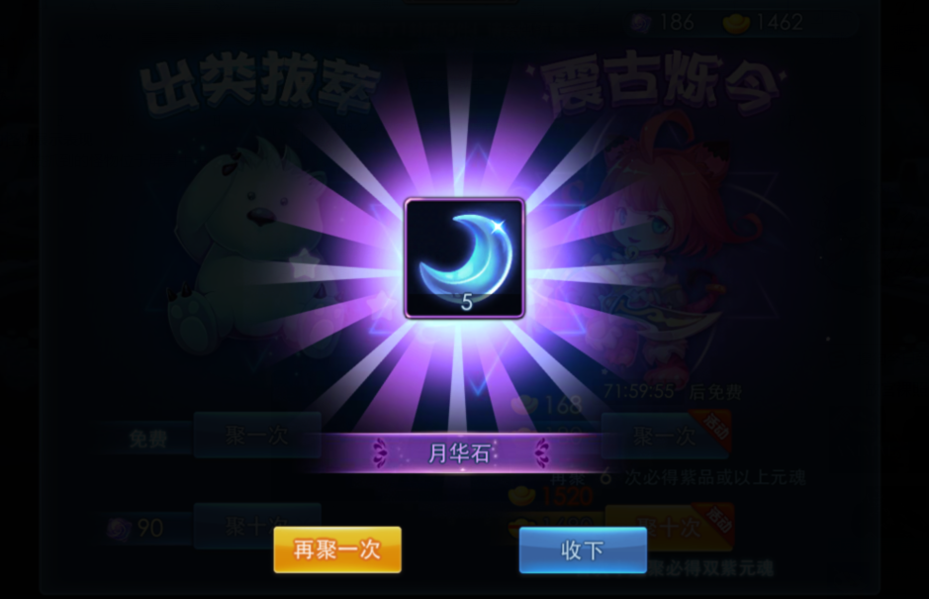

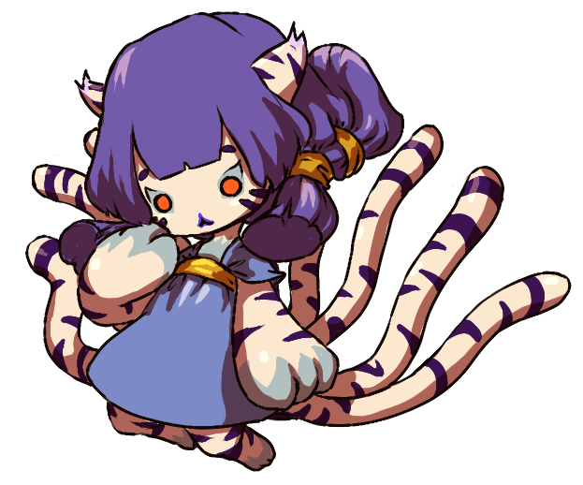

 |  |  |  |  |  |  |  | 怪物

 |  |  |  |  |  |  |  | 怪物名称

UI逻辑
 |  |  |  | 封妖UI相关逻辑
 |  | 道具方式
 |  |  | 在对局战斗中，通过点击道具图标进入道具模式。
这个要看道具栏和背包的设计是不是在一起， |  |  | 进入道具模式，相当于打开背包。
如果是类似天下的设计，是没法单独开道具界面的（因为根本没有）。 |  |  | 流程
这里只是象征的给个示意图说明流程，具体还等背包设计。 |  |  |  | 玩家点击对局UI中的背包图标——》战斗背景变暗，打开背包，图1
一般都是打开一个道具界面，没必要整个背包都开吧 | 点击道具就能选择么？ |  |  | ——》选择使用道具
选了道具还要手动关闭背包？好神奇的操作 | 选择道具后是自动关闭背包的么？不选道具关闭背包是做如何处理？ |  |  | ——》自动关闭背包，选择目标怪物使用道具，播放道具动画并扣除背包中的道具
这个动作如果和怪物攻击受击动作冲突如何处理 |  |  |  | ——》根据投喂结果播放怪物反应动作、友好度上升动画、捕获成功率增长动画
见《对局设计》文档的插入事件 | 选择道具之后背包是自动关闭的，不选道具的话， |  |  | ——》道具使用结束
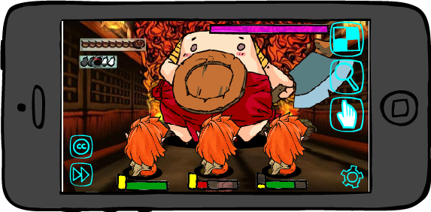
背 包
项目1
项目2
项目3
 | 关闭背包当然是玩家自己手动关了。
 | 抱歉之前没描述清晰。

 |  |  |  |  | 图1

 |  |  | 详细说明
 |  |  |  | 1. 选择使用道具的相关操作详见《背包文档》。
 |  |  |  | 若没有选择道具关闭背包（玩家手动关闭），则退出道具模式。
退出道具
 | 关背包后道具ui需要显示当前选择道具么？ |  |  | 2. 选定使用道具后，背包自动关闭，回到战斗模式，此时怪物全播放待机。
 |  |  |  | 同时隐藏照妖镜、摸摸、加速、托管的图标。
 |  |  |  | 在道具图标下方（原先照妖镜位置处）增加一个图标，作用为退出使用道具的模式。
 |  |  |  | 选择使用的道具图标出现在背包图标上方，道具图标半透明，道具图标右下角显示该道具数量，标示当前选中的道具，道具图标只是指示作用，不会影响背包的任何功能。
 |  |  |  | 见图2.

退出道具

 |  |  |  |  | 图2

 |  |  |  | 3. 选择目标怪物使用道具，使用后扣除道具
 |  |  |  |  | 选择操作：点击怪物模型。
 |  |  |  |  | 怪物响应区域：怪物模型所在区域。
 |  |  |  |  | 可使用怪物：投喂的食物道具只能对敌方怪物使用，若玩家点击自己的怪物，则在怪物身上出现禁止使用的图标，闪烁两次后消失。
 |  |  |  |  |  | 直到玩家选择任一只敌方怪物后，完成选择怪物使用道具的操作。
NO
 |  |  |  |  |  | 禁止使用图标类似效果
 |  |  |  |  |  | （最好能好看点撒~）
 |  |  |  |  | 若玩家点击的是不可抓取的怪物，则屏幕弹出IM提示：该怪物无法抓取，不能使用道具
 |  |  |  |  | 使用道具：点击一次怪物即消耗使用掉一个选择使用的道具。
 |  |  |  |  |  | 若选择的怪物友好度已经达到100了，则再对该怪物使用道具时，道具不消耗且弹出IM提示：友好度已经达到100了，不要浪费食物啦！
 |  |  |  |  |  | 若选择的怪物已使用过道具了，则再对该怪物使用道具时，道具不消耗且弹出IM提示：每个怪物只能使用一次道具哦！
设置中应该会有退出副本的选项，不能屏蔽 | 暂停使用是因为打开了设置界面，屏蔽操作为啥会回来？ |  |  |  | 屏蔽的操作：换怪、释放大招、集火目标、摸摸、使用照妖镜、加速、托管。
为什么还要留一个设置，直接全都屏蔽了不好么 | 暂停了使用道具？那道具触发的屏蔽操作不都回来了？ |  |  |  | 暂停使用道具的操作：玩家手指点击设置，进入设置的对应操作模式，关闭后，返回当前道具操作状态。此过程中被屏蔽的UI不显示。
退出 | 回到背包状态，此时是相当于第一次点开道具么？ |  |  |  | 重新选择使用的道具：点击道具图标，回到背包状态，重新选择道具。
 | 已补充 |  |  |  |  |  | 相当于第一次点开背包。
选定道具后使用一次退出道具模式么？ |  |  |  |  | 放弃使用道具：直接点击放弃使用图标，则退出道具模式，使用道具事件结束，放弃使用图标隐藏，出现其他被隐藏的图标。
可叠加的道具使用一次后也退出么？ |  |  |  | 4. 播放道具动画
退出 |  |  |  |  | 道具动画
右边说的没有退出呀，这是不是忘了改了？ |  |  |  |  |  | 动画与某个道具或者某个类型的道具相对应，比如投喂一瓶牛奶，则在怪物上方出现一瓶牛奶倾倒的动画。
改为只能每次只能使用一个道具咯 |  |  |  |  |  | 为节省成本，可将道具分为几类，制作几类动画即可，比如饮品类、食物类等，具体待设计。

 |  |  |  | 5. 怪物反应以及友好度上升动画
 |  |  |  |  | 怪物反应
 |  |  |  |  |  | 投喂正确 | 若玩家投喂的食物在该怪物的喜好范围内，则怪物播放投喂正确的动作，同时播放友好度上升动画。
 |  |  |  |  |  | 投喂错误 | 若玩家投喂的食物不在该怪物的喜好范围内，则怪物播放投喂错误的动作，此时友好度不上升，无友好度数值变化。
 |  |  |  |  |  |  | 若该怪物没有喜好食物，则都算作投喂错误。
 |  |  |  |  |  | 怪物反应（投喂正确、投喂错误）动作待设计。
 |  |  |  |  | 友好度上升动画（投喂食物时使用）
好感度有没有初始值 | 是显示“好感度+10”还是显示“20+10”？ |  |  |  |  | 在怪物头左上方弹出“友好度上升【友好度增加的数字】了哦”，数字从怪物头右上方冒出后上升1s变淡消失。
前一个切页 | 显示：友好度达到30了哦 |  |  |  |  | 数字根据3d形象根节点做相对位移。
 |  |  |  | 7. 若玩家使用了道具，则使用道具后自动退出道具模式，道具使用事件完成，退出道具图标隐藏，出现其他被隐藏的图标。
 |  |  |  | 若玩家没有使用道具，则只能通过点击“退出道具”按钮退出。
 |  |  | 状态变化提示君D
 |  |  |  | 含义 | 见《对局设计》文档的“对局节奏”切页
 |  |  |  | 形象
 |  |  |  |  | 被选中的使用道具的怪物模型闪烁，作为被选中的提示。

 |  | 摸摸方式
 |  |  | 在对局战斗中，通过点击摸摸UI图标进入摸摸模式。 |  |  |  |  |  | 参考示例
 |  |  | 进入摸摸模式，游戏屏幕中出现一个小手状的图标。
 |  |  | 小手图标图标默认出现在屏幕中央。
 |  |  | 玩家操作
 |  |  |  | 移动+选中摸摸对象（拉镜头之前）
 |  |  |  |  | 手状图标跟随玩家手指移动而移动，玩家手指离开屏幕时，图标停留在手指离开处。
如果是在感应区域，算点击么 |  |  |  |  | 玩家手指离开屏幕后，回到屏幕，手状图标移动到玩家手指落点处（图标中心与落点重合），若点击到可摸摸的怪物，算作点击了怪物。
如果是在感应区域，算点击么 |  |  |  |  | 若玩家手指不离开屏幕进行滑动，则判定为拖动操作，手状图标跟随玩家手指移动而移动，若经过可摸摸的怪物，不算作点击。
 |  |  |  |  | 若玩家手指进行点击操作，则判定玩家是否点击到可以摸摸的怪物。
 |  |  |  |  | 点击操作时，若玩家点击了UI图标，处理见“屏蔽操作”、“中断摸摸模式的操作”以及“不影响摸摸模式的操作”说明。

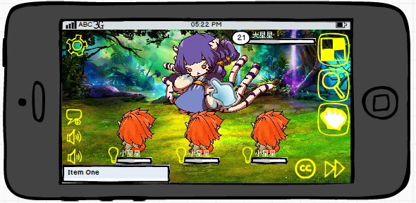

 |  |  |  | 摸摸（选中摸摸对象拉近镜头后）
 | 操作叫摸摸，结果点击才算摸成功，十分不合理 |  |  |  | 玩家手指点击到怪物的摸摸位置，算做完成一次摸摸点击操作，完成规定次数的点击操作，才算成功完成一次摸摸操作，增长对应友好度。
 | 单手指点击也是一种摸啊~调戏~ |  |  |  | 怪物的摸摸位置：
 |  |  |  |  |  | 见“摸摸位置的逻辑”
 |  |  |  |  | 点击到的判定：
 | 点击是说以手指抬起时位置，算作落点么？ |  |  |  |  | 检测玩家手指抬起点与摸摸点重合，则判定为点击到，否则不算做点击到。
 |  |  |  |  |  | 手指不离开滑动，划拉多久多远都白划拉，不算点击操作。
 |  |  |  |  | 点击时小手图标表现：
 |  |  |  |  |  | 小手图标的手指动态做摸摸动作，类似以下两个贴图进行切换。

 |  |  |  |  |  |  |  | 或者

 |  |  | 摸摸过程（针对单次摸摸操作）
 |  |  |  | 是指玩家点击到怪物A后出现的变化，作为插入事件处理。
 |  |  |  | 怪物A只能为敌方怪物中的一只。
 |  |  |  | 1）若玩家点击自己的怪物，则在怪物身上出现禁止使用的图标，闪烁两次后消失。
NO
 |  |  |  | 禁止使用图标类似效果
 |  |  |  | （最好能好看点撒~）
 |  |  |  | 2）若玩家点击的是不可抓取的怪物，则屏幕弹出IM提示：你不能摸人家啦！人家不会跟你走的！
 |  |  |  | 3）若选择的怪物友好度已经达到100了，则选择该怪物时，弹出IM提示：咱俩友好度已经100了，不要再摸啦！
 |  |  |  | 4）若选中可摸摸怪物，被选中的怪物脚下出现一个光圈，从光圈向上方缓缓上升星星和桃心的特效，上升到一定高度消失。
 |  |  |  |  | 此特效一直持续到插入事件开始执行，镜头开始拉近，特效渐渐消失，不是突然中断。
 |  |  |  | 5）若选中怪物已被玩家成功摸过一次，则弹出提示信息：你已经摸过人家啦！
 |  |  |  | 镜头变化
镜头拉倒什么程度，如果想点的方便，建议镜头中只有要摸的怪物自己 |  |  |  |  | 镜头拉近怪物A，其余全部怪物隐藏。
阔以~ |  |  |  | UI变化
不是其余怪物隐藏，是镜头拉近到只能看到要摸的怪，其他怪在屏幕外 |  |  |  |  | 隐藏加速图标、托管图标、背包图标、照妖镜图标、怪物血条、名称、等级信息。
 |  |  |  |  | 屏幕上显示摸摸区域，摸摸区域需要一个圆形边框，内部存在半透遮罩。
镜头拉伸不一定所有情况都能达到这种效果 | 设置图标不是在右下角么？ |  |  |  | 屏幕左上角设置图标右侧出现一个带翅膀的桃心。
 | 可能会变化，暂定 |  |  |  | 出现方式：桃心从屏幕上方飞下来，停留在图示位置。
 | 设置要是不在那了，桃心就靠边 |  |  |  | UI动画（玩家非摸摸时）：
 |  |  |  |  |  | 翅膀煽动，带着桃心在小范围内上下飞动，桃心内部液体随着桃心跳动有动态效果。
 |  |  |  |  | 桃心内部飞入时是空心的，随着玩家点击次数的增加，桃心内由下向上，由空至满进行液体填充。
 |  |  |  |  | 若玩家又去摸了错误的位置，桃心内液体不增长。
 |  |  |  |  | UI动画（玩家摸摸时）：
 | 勘误，”阔以“应为”可以“ |  |  |  |  | 在非点击动画的基础上，增加桃心上方，向外散出小桃心，伴随星星点点的也可以，桃心内的液体很动态的向上填充，可爱满满的动态感。
 | 阔以~ |  |  |  | 填充时，每次点击操作上升的高度计算：
 |  |  |  |  |  | 假设桃心高度为a，每次点击上升高度为b，点满桃心需要点击x次，则由b/a=1/x，可得b=a/x。
 |  |  |  |  | 桃心内的数字：
 |  |  |  |  |  | 作为每次摸摸的时间倒计时。

 |  |  |  | 参考

 |  |  |  | 怪物反馈
 |  |  |  |  | 怪物会根据玩家摸摸的操作结果做出不同反馈：
 |  |  |  |  | 玩家点击到错误位置时，怪物无反应，在点击位置出现错误图标提示玩家摸错了，图标出现停留0.5秒消失。
 |  |  |  |  |  | 错误图标类似效果 |  | 或者 |  | 生气的Q版怪物头
 |  |  |  |  |  | （最好能好看点撒~）

 |  |  |  |  | 玩家点击到正确位置时，触摸点左上方向上冒出桃心，桃心在上升过程中由小变大，最后消失，效果在玩家摸摸的过程中一直持续。
 |  |  |  |  | 桃心根据3d形象根节点做相对位移。
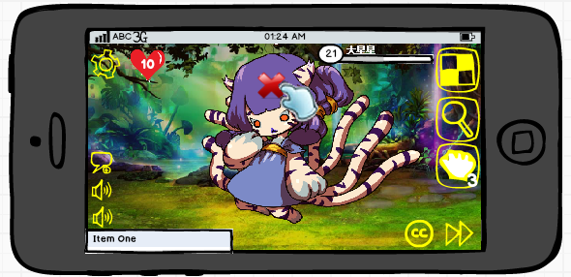
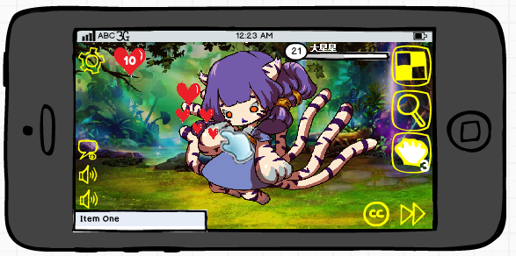

 | 请允许我吐槽一下，这简直就是中二晚期 |  | 完成摸摸提示
 | 纳尼~ |  |  | 方案一
傻萌傻萌的~perfect~ |  |  |  |  | 当左上角桃心填充满时，即完成摸摸操作，增加摸摸操作提升的怪物友好度数值。
不是萌，是傻=。= |  |  |  |  | UI表现：从怪物胸部向外由小到大冒出一个桃心，桃心达到最大形状时，桃心表面出现文字“友好度 固有友好度数值”，
 |  |  |  |  |  | 然后友好度数值开始增长，数值增长到当前友好度（怪物固有友好度+摸摸增长的友好度）时，
 |  |  |  |  |  | 此状态停留1秒，桃心爆掉，变成四散的小桃心+小星星落地消失。
 |  |  |  |  | 友好度上升动画
 |  |  |  |  |  | 在怪物头左上方弹出“友好度上升【友好度增加的数字】了哦”，数字从怪物头右上方冒出后上升1s变淡消失。
请想象一下大猩猩做这种动作 |  |  |  |  | 怪物表现：怪物捂脸，扭动身体、小幅度跺脚做害羞动作。
 |  |  |  |  | 特效播放完后，进入退出摸摸模式的处理。
萌！ |  |  |  |  | 完成摸摸后，再次摸到正确位置，则显示已满状态的桃心，继续摸摸无效果，即每个怪物每次对局只能通过摸摸操作增长一次友好度。
方案二感觉与妲己世界观有关系，可以考虑使用 |  |  |  | 方案二
 |  |  |  |  | 当左上角桃心填充满时，即完成摸摸操作，增加摸摸操作提升的怪物友好度数值。
尾巴在哪请问 |  |  |  |  | 被妲己附身的玩家从小手后钻出，冲到目标怪物身旁，围绕其转一圈，手中散落桃花之类的特效后，飞回摸摸图标中。
额，以前小手图标想用尾巴的，这忘改了。 |  |  |  |  | UI表现：从怪物胸部向外冒出一个大的桃心，由小变大，最后爆掉，然后怪物头右上方冒出友好度增长数值（表现同使用道具的情况）。
 |  |  |  |  | 怪物表现：怪物捂脸，扭动身体、小幅度跺脚做害羞动作。
 |  |  |  |  | 完成摸摸后，再次摸到正确位置，则显示已满状态的桃心，继续摸摸无效果，即每个怪物每次对局只能通过摸摸操作增长一次友好度。
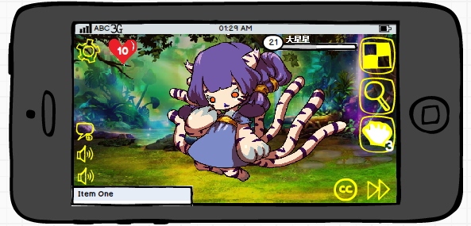

好感度达到100了哦

友好度
30

 |  |  | 退出摸摸模式
 |  |  |  | 情况
 |  |  |  |  | 第一种情况：成功完成一次摸摸操作
 |  |  |  |  |  | 镜头拉回正常对局镜头，隐藏怪物出现，手状图标消失，左上角设置按钮旁的桃心图标飞出界面（向上飞出），
 |  |  |  |  |  | 同时摸摸图标右下角可摸摸次数减1，插入事件结束，恢复正常对局流程。
 |  |  |  |  | 第二种情况：规定时间内没有完成摸摸操作
 |  |  |  |  |  | 倒计时到0后，屏幕中间弹出IM提示：摸摸时间结束了哦~没有完成规定摸摸呢，客官下次再来吧~
 |  |  |  |  |  | 镜头拉回正常对局镜头，隐藏怪物出现，手状图标消失，左上角设置按钮旁的桃心图标飞出界面（向上飞出），
 |  |  |  |  |  | 插入事件结束，恢复正常对局流程。
 |  |  |  |  |  | 不扣除摸摸次数。
 |  |  |  |  | 第三种情况：未达到规定时间，玩家主动退出摸摸模式
 |  |  |  |  |  | 点击摸摸图标，直接退出，不扣除摸摸次数。
 |  |  |  |  |  | 镜头拉回正常对局镜头，隐藏怪物出现，手状图标消失，左上角设置按钮旁的桃心图标飞出界面（向上飞出），
 |  |  |  |  |  | 插入事件结束，恢复正常对局流程。
 |  |  |  | 退出操作
 |  |  |  |  | 第一种情况：自动退出。
 |  |  |  |  | 第二种情况：自动退出。
 |  |  |  |  | 第三种情况：点击摸摸图标。
 |  |  | 屏蔽操作
 |  |  |  | 处于摸摸模式中时，屏蔽集火目标/取消集火的操作。
 |  |  |  | 处于摸摸模式中时，屏蔽换怪操作。
 |  |  | 中断摸摸模式的操作
为什么不像用道具一样全部禁掉呢 |  |  |  | 涉及操作
嗯嗯 |  |  |  |  | 镜头拉伸前，处于摸摸模式中时，玩家通过点击照妖镜图标。
改了啊0.0 | 镜头拉伸前的 |  |  |  | 镜头拉伸前，处于摸摸模式中时，玩家通过点击道具图标进入道具模式。
拉镜头后禁掉，拉之前不需要禁掉。 |  |  |  |  | 镜头拉伸前，处于摸摸模式中时，玩家进行施放大招的操作。
选摸摸对象时候，没必要禁止， |  |  |  | 处理方法
 |  |  |  |  | 玩家进行对应操作后，直接退出摸摸模式，进入对应模式的处理流程，不做提示。
 |  |  | 不影响摸摸模式的操作
 |  |  |  | 选中摸摸对象前（镜头拉伸前）
模式中时释放大招，还保留着原来的手的图标？ | 与前文矛盾，放物理大招的时候到底是算大招还是摸摸？另外点自己家怪物会出现个x结果放出了大招？ |  |  |  | 处于摸摸模式中时，玩家通过点击加速图标、托管图标，完成对应操作，但不影响摸摸模式，摸摸小手图标仍然在，玩家可继续摸摸。
已改 | 已改 |  |  |  | 处于摸摸模式中时，玩家通过点击设置图标，进入设置模式，若玩家关闭设置返回游戏，则不中断摸摸模式，摸摸小手图标仍然在，玩家可继续摸摸。
 |  |  |  | 选中摸摸对象后（镜头拉伸后）
 |  |  |  |  | 屏蔽施放大招、加速、托管、施放大招、使用道具、使用照妖镜、换怪操作（因为按钮被隐藏了）。
 |  |  |  |  | 玩家通过点击设置图标，进入设置模式，摸摸倒计时暂停，记录已经摸到的状态，若玩家关闭设置返回游戏，则不中断摸摸模式，摸摸小手图标仍然在，玩家可继续摸摸，恢复倒计时及之前已经摸到的状态。
 |  |  | 状态变化提示君C
 |  |  |  | 含义 | 见《对局设计》文档的“对局节奏”切页
 |  |  |  | 形象
 |  |  |  |  | 快速通道

美术需求
美术需求
项目 |  | 需求 |  |  |  | 美术效果
动作
 |  | 投喂食物
 |  |  | 投喂正确
 |  |  | 投喂错误
 |  |  | 文档位置
 |  | 完成摸摸的怪物反馈动作
 |  |  | 文档位置

道具
 |  | 1. 退出道具UI
 |  |  | 文档位置
 |  | 2. 禁止使用道具图标
 |  |  | 文档位置
 |  | 3. 友好度上升提示文字及特效
 |  |  | 文档位置

摸摸
 |  | 1. 摸摸的小手图标
 |  |  | 文档位置1 | 文档位置2
 |  | 2. 选中摸摸怪物时的提示特效
 |  |  | 文档位置
 |  | 3. 摸摸指示桃心（屏幕左上角）
 |  |  | 桃心空心、填满状态、桃心内部秒数倒计时
 |  |  | 文档位置
 |  |  | 摸摸时的向外散出小桃心的特效
 |  |  | 文档位置
 |  | 4. 摸错位置的怪物反馈图标
 |  |  | 文档位置
 |  | 5. 摸摸区域
 |  |  | 文档位置
 |  | 6. 摸摸成功的提示UI及特效
 |  |  | 文档位置
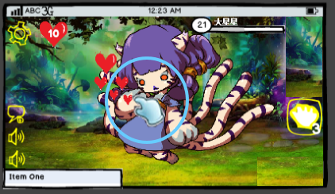

 | 指示桃心

 |  |  | 小手图标 |  | 摸摸区域

获得怪物
 |  | 1. 怪物背景
 |  |  | 文档位置
 |  | 2. 怪物名称底图
 |  |  | 文档位置

